штук
Калькуляция №
Клинкерный фасад 3-6 секции. Устройство НВФ на системе "Durer".

 | Объект: | "Суходольский квартал 4 очередь строительства"
 |  |  |  |  |  |  |  |  | Итоговая стоимость: | руб | #REF!
 |  |  |  |  |  |  |  |  | Аванс : | 0.00 | 0.00
 |  |  |  |  |  |  |  |  | Начало работ:
 |  |  |  |  |  |  |  |  | Окончание работ:
 |  |  |  |  |  |  |  |  | Подрядчик:
 |  |  |  |  |  |  |  |  | Вид калькуляции: | основная
 |  |  |  |  |  |  |  |  | Основание:
 |  |  |  |  |  |  |  |  | Стоимость на 1 м2 продаваемой площади: |  | #REF!

№ п.п. | Наименование работ |  | Расход | Един. Измер. | 3 секция | 4 секция | 5 секция | 6 секция | Общий объем, в т.ч. по секциям: | Стоимость за единицу | Итого, руб.
 |  |  |  |  |  |  |  |  |  |  | #REF!
 | работы |  |  |  |  |  |  |  |  |  | 811,947.84
 | материалы |  |  |  |  |  |  |  |  |  | #REF!
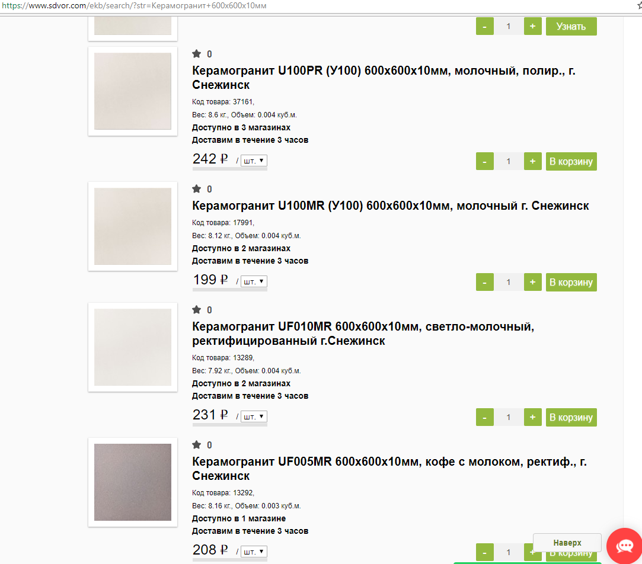
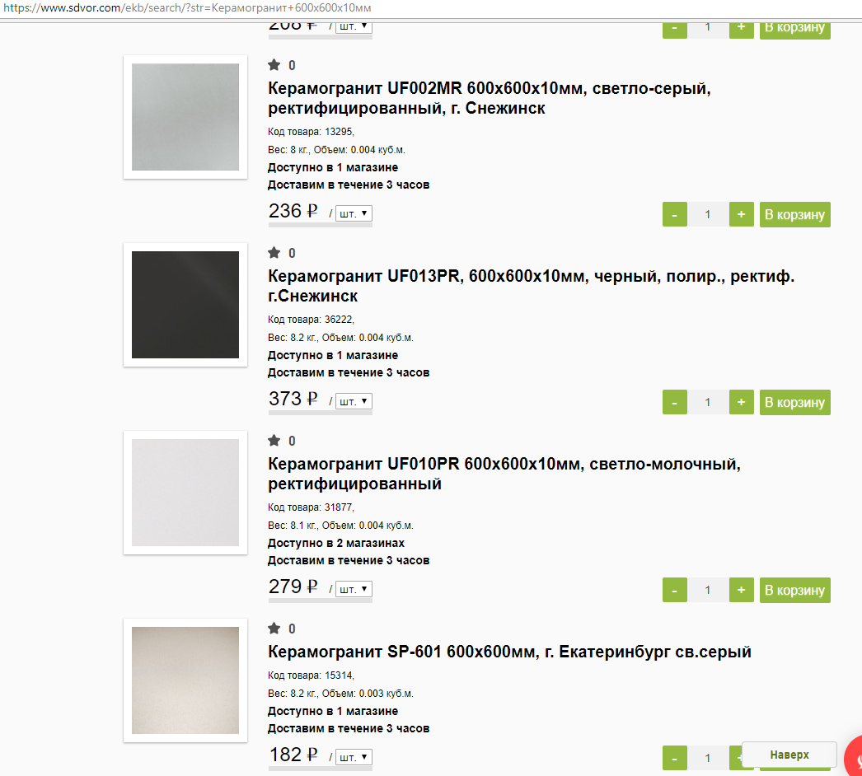
 | Устройство средств подмащивания (монтаж лесов) |  |  |  |  |  |  |  |  |  | 567,240.24
1 | Монтаж лесов |  |  | м2 |  |  |  |  | 0.00 |  | 0.00
 | работа |  |  | м2 | - | - | - | - | 0.00 |  | 0.00
 | Устройство фасада НВФ |  |  |  |  |  |  |  |  |  | 567,240.24
2 | Монтаж подсистемы Durer (устройство всех элементов подсистемы, съемка основания, контрольные испытания анкеров, распиловка и адаптация элементов подсистемы) |  |  | м2 | 229.77 | 376.44 | 109.69 | 86.42 | 802.32 | 707.00 | 567,240.24
 | работа |  |  | м2 | 229.770 | 376.440 | 109.690 | 86.420 | 802.32 | 707.00 | 567,240.24
 | материал (в соответсии с проектом) |  |  |  |  |  |  |  |  |  | 0.00

 |  |  |  |  | - | - | - | - | 0.00 |  | 0.00
3 | Монтаж утеплителя t150мм |  |  | м2 | 229.77 | 376.44 | 109.69 | 86.42 | 802.32 | 305.00 | 244,707.60
 | работа |  |  | м2 | 229.770 | 376.440 | 109.690 | 86.420 | 802.32 | 305.00 | 244,707.60
 | материал (в соответсии с проектом) |  |  |  |  |  |  |  |  |  | 0.00
 |  |  |  |  |  |  |  |  |  |  | 0.00
 |  |  |  |  | - | - | - | - | 0.00 |  | 0.00
4 | Устройство лицевой кладки (раскладка кирпича по рисунку, замешевание раствора в ручную, расшивка швов с заполнением пустот, подсобные работы, укрытие пленкой, отчистка поверхности, подрезка кирпича) |  |  | м2 | 231.39 | 376.44 | 111.07 | 86.42 | 805.32 | 2,440.00 | 1,964,980.80
 | работа |  |  | м2 | 231.390 | 376.440 | 111.070 | 86.420 | 805.32 | 2,440.00 | 1,964,980.80
 | материал (в соответсии с проектом) |  |  |  |  |  |  |  |  |  | 0.00
 |  |  |  |  |  |  |  |  |  |  | 0.00
 |  |  |  |  | - | - | - | - | 0.00 |  | 0.00

 | Разборка средств подмащивания (монтаж лесов) |  |  |  |  |  |  |  |  |  | #DIV/0!
1 | Демонтаж лесов |  |  | м2 |  |  |  |  | 0.00 | #DIV/0! | #DIV/0!
 | работа |  |  | м2 | - | - | - | - | 0.00 | 112.00 | 0.00
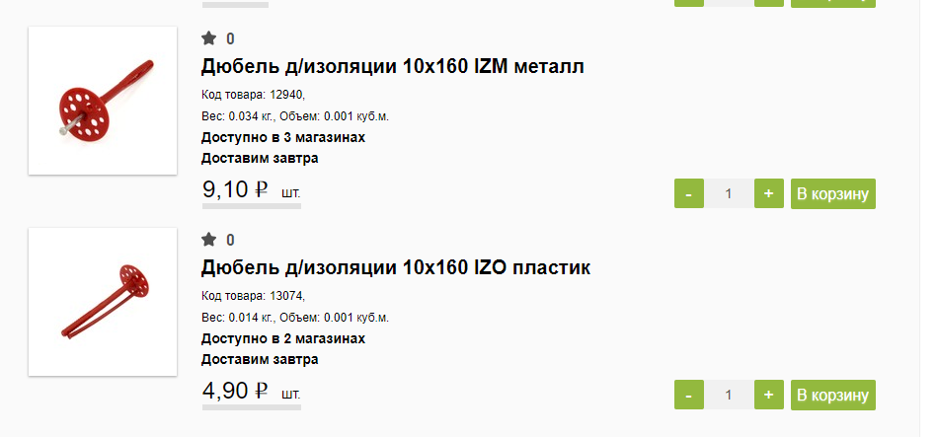
ИТОГО в т.ч. НДС 20%: |  |  |  |  |  |  |  |  |  |  | #REF!
Стоимость работ и механизмов: |  |  |  |  |  |  |  |  |  |  | 811,947.84
Стоимость материалов: |  |  |  |  |  |  |  |  |  |  | #REF!

